代码结构
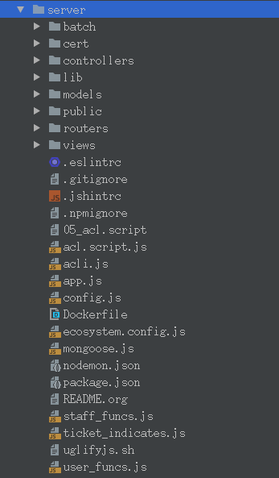
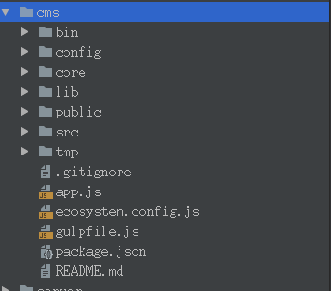
batch | 定时脚本
cert | 证书相关 |  |  |  | bin | 基本文件
controllers | MVC的C |  |  |  | config | 配置文件
lib | 封装的方法 |  |  |  | core | 核心代码文件
models | 数据磊 |  |  |  | lib | 封装方法
public | 公共文件 |  |  |  | public | 公共文件
routers | 路由操作 |  |  |  | src | 资源文件
views | 类似JSP 前台页面 |  |  |  | tmp | 临时文件

 |  |  |  | l

 |  | server | 服务端+app接口
 |  | cms | 单独一个工程
 |  | user | 用户App
 |  | staff | 管家端App

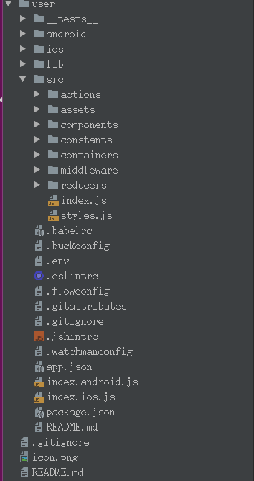
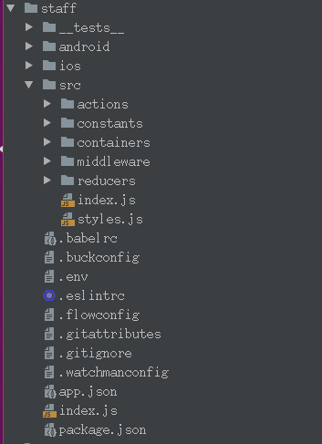

 |  |  |  |  | actions | 定义的请求
actions | 定义的请求 |  |  |  | components | 自绘制的view
assets | 本地资源文件 |  |  |  | constants | 使用的常量定义
components | 自绘制的view |  |  |  | middleware | 放错地方的请求
constants | 使用的常量定义 |  |  |  | reducers | App操作文件
containers | 主体视图渲染
middleware | 放错地方的请求
reducers | App操作文件

